RefactorTask
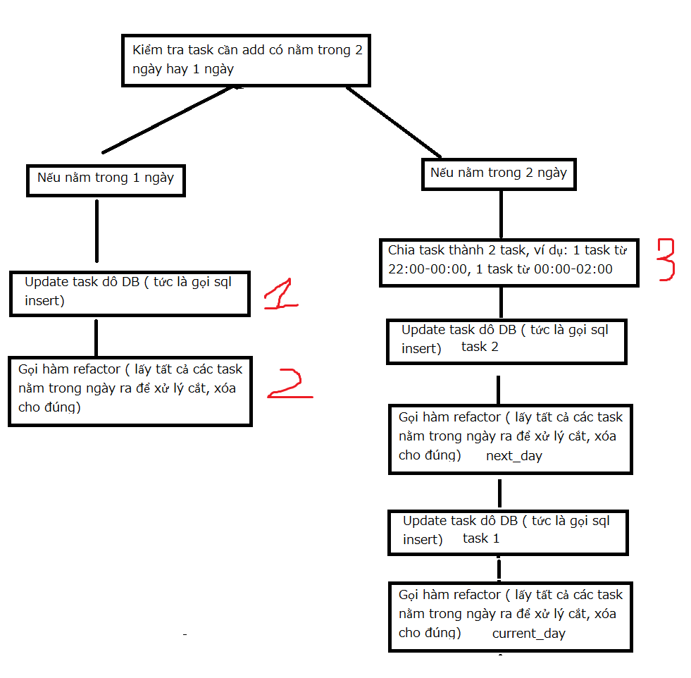

REFACTOR TASK

 | N | Task add new

 | O | Task already in DB

 |  | 1. O['WORK_STR_TIME'] >= N['WORK_STR_TIME'] && O['WORK_STR_TIME'] < N['WORK_END_TIME']

 |  |  |  | O['TASK_CODE'] == N['TASK_CODE'] => xóa N đi, update O['WORK_STR_TIME'] = N['WORK_STR_TIME']
 |  |  | xóa O

 |  |  |  | O['TASK_CODE'] != N['TASK_CODE'] => update O['WORK_STR_TIME'] = N['WORK_END_TIME']

 |  | 2. O['WORK_STR_TIME'] == N['WORK_END_TIME']

 |  |  | O['TASK_CODE'] == N['TASK_CODE'] => xóa N đi

 |  | 3. O['WORK_STR_TIME'] < N['WORK_STR_TIME']

 |  |  | O['TASK_CODE'] == N['TASK_CODE'] => xóa N đi, update O['WORK_END_TIME'] = N['WORK_END_TIME'] | O['TASK_CODE'] == N['TASK_CODE'] => xóa N đi, update O['WORK_END_TIME'] = N['WORK_END_TIME'] | O['TASK_CODE'] == N['TASK_CODE'] => xóa N đi

 |  |  |  | O['TASK_CODE'] != N['TASK_CODE'] => update O['WORK_END_TIME'] = N['WORK_STR_TIME']

 |  |  |  |  | O['TASK_CODE'] != N['TASK_CODE'] => insert new task H['WORK_STR_TIME'] = N['WORK_END_TIME']

